工作表1
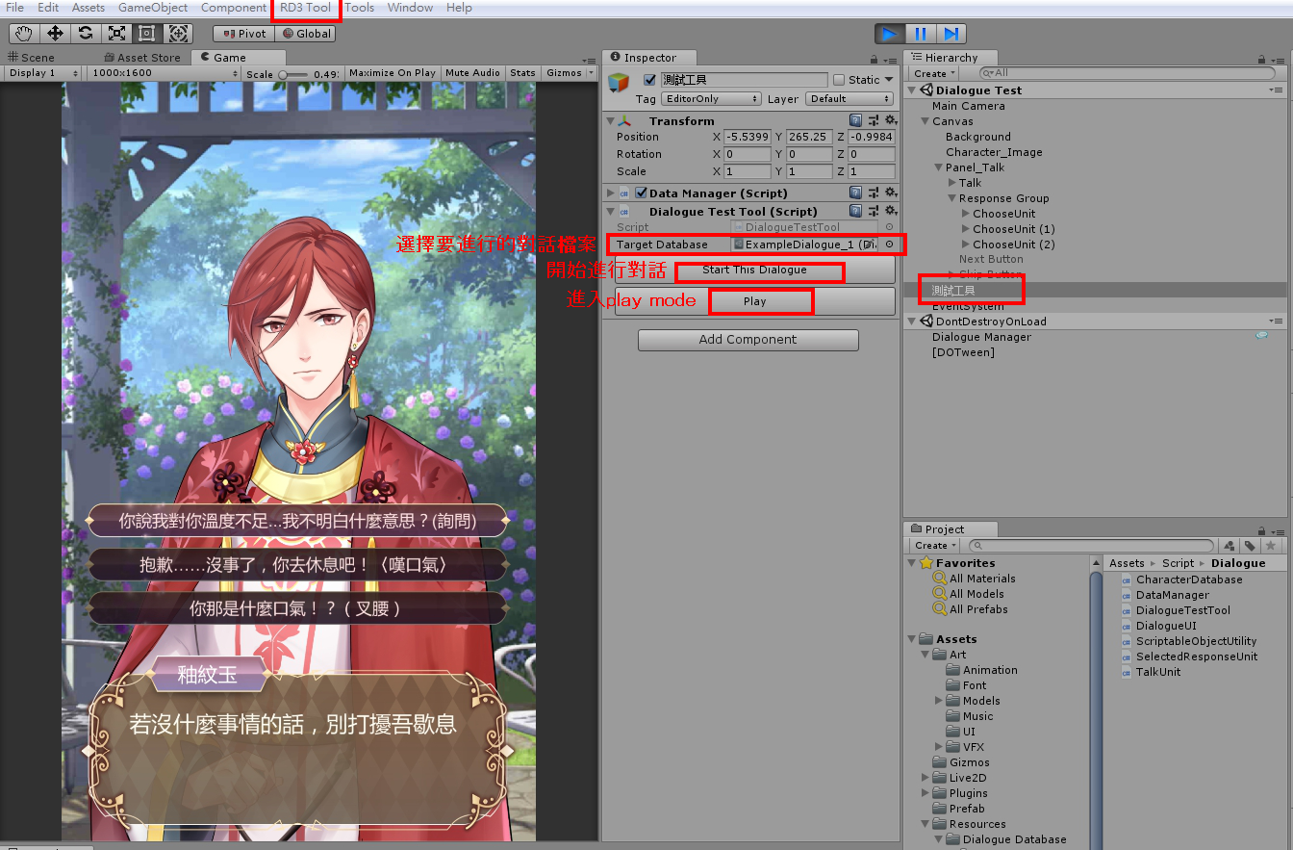
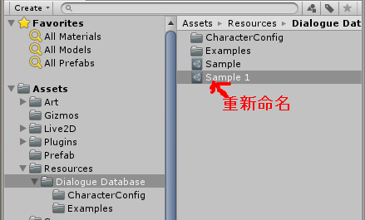
創建劇情文件
1.Project 視窗中前往Assets/Resources/Dialogue Database資料夾
2.點擊Sample檔案
3.按Ctrl+D複製並創建
4.重新命名創建出來的檔案

編輯劇情
1.滑鼠雙擊剛剛創建出來的檔案
2.上方按鈕選擇Actor後,編輯對話對象名稱
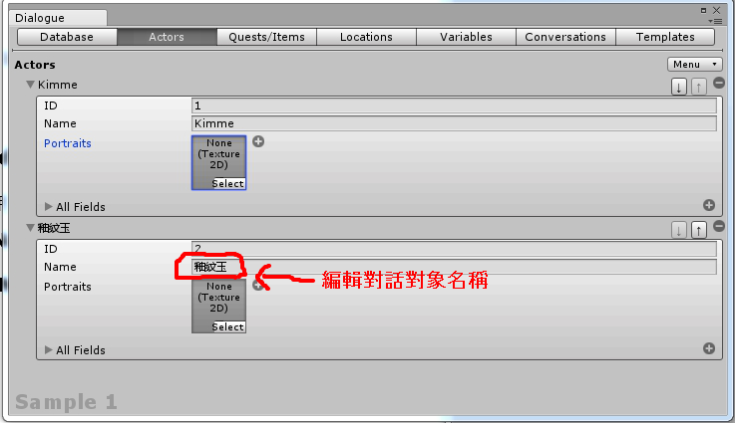

3.上方按鈕選擇Conversation,左上角下拉式選單選擇Start即可開始修改對話內容
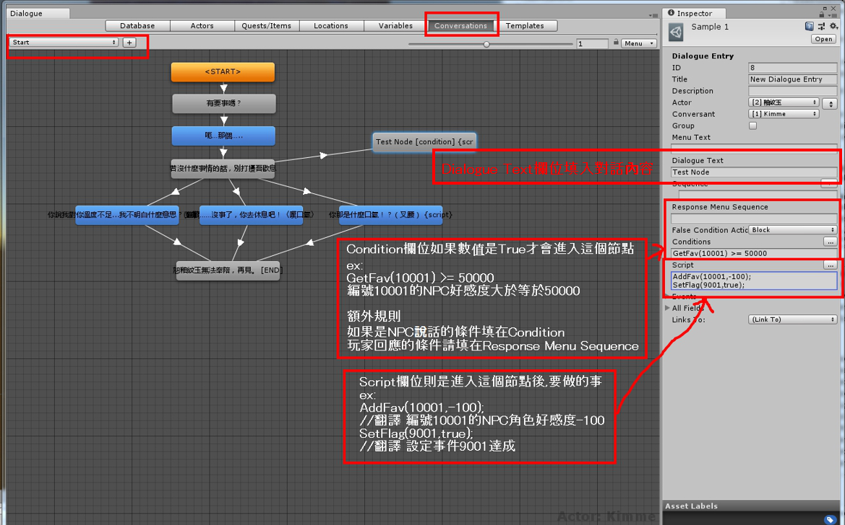

 |  |  |  | 條件判斷(使用在判斷是否進入節點)(Condition欄位 或者 Response Menu Sequence欄位)
 |  |  |  | 可用程式碼 | 翻譯
 |  |  |  | GetFav( id ) | 透過角色ID獲取NPC好感度
 |  |  |  | GetFlag(id) | 透過事件ID查看事件是否完成

 |  |  |  | 使用範例 |  |  | 翻譯
 |  |  |  | GetFav(10001) >= 50 |  |  | 若編號10001角色好感度大於等於50 為true
 |  |  |  | GetFav(10001) >= 50 and GetFlag(9001) == true |  |  | 若編號10001角色好感度大於等於50 並且 事件9001已經觸發過 則為true
 |  |  |  | GetFav(10001) >= 50 or GetFlag(9001) == true |  |  | 若編號10001角色好感度大於等於50 或者 事件9001已經觸發過 則為true

 |  |  |  | and 必須是左右2邊條件都成立 才算成立
 |  |  |  | or則是 左右2邊條件有一個成立 就算成立

 |  |  |  | 可執行指令(使用在Script欄位)
 |  |  |  | AddFav(id, Value) | 透過角色ID增減NPC好感度
 |  |  |  | SetFlag(id, isTrue) | 透過事件ID設定事件是否完成

 |  |  |  | AddFav(10001,-100); |  | 編號10001角色好感度大於等於50 是否成立
 |  |  |  | SetFlag(9001, true) |  | 編號9001事件已觸發

演出填在Sequence Command |  | m_set_68 | 一般 | se_maoudamashii_se_door04
Shake(1.5); | 晃動1.5秒 | m_set_82 | 俏皮 | shopping_malls1
Shake(); | 晃動0.5秒 | m_set_94 | 釉紋玉 | town_morning
Shake(1.5)@0.5; | 延遲0.5秒後晃動1.5秒 @0.5延遲時間可用在每個指令 但可能要考慮一下Auto的時間配合 |  |  | walking_on_a_fall_street
PlayBGM(檔名); | 撥放音樂 |  |  | walking_on_a_floor
PlaySE(檔名); | 撥放音效
PlayAnim(10001,30001); | 角色10001撥放動作30001
ControlNPC(10001,FadeIn,M); | 角色10001淡入到中間 (目前只有FadeIn FadeOut) (L左邊 M中間 R右邊)

ChangeBG(檔名); | 更換背景圖;
ChangeBG(UI_Talking_BG,#FFFFFF); 背景切換 有輸入色碼的話用色碼顏色過場
ChangeBG(UI_Talking_BG);背景切換 沒輸入色碼默認用黑色過場
CameraMove(3); | 相機上移3個單位
CameraMove(-3); | 相機下移3個單位

Execel輸出更新
同章節在同一分頁

備註
填檔名的部分不包含副檔名

設置旗標或道具 填在Script
AddItem(10001,50);
SetFlag(00101001,1);

條件判斷用 回應選項的部分填在Response Menu Sequence 一般分歧填在Conditions
(結尾不用分號)
GetFlag(00102002) == 1 (還需要嗎???????)
GetItem(12345678) > 50

未實作:
人物放大 (是人物放大還是鏡頭拉近)
畫面遮罩 (詳細希望)
更換背景圖的淡入淡出晚點會加上去

開始測試
1.Unity最上排選單點擊RD3 Tool/Open Test Dialogue Scene
2.Hierarchy中點選測試工具
3.Inspector中的Target Database選擇要播放的對話文件
4.選好後點擊Start This Dialogue按鈕(需要在Play mode下)
5.開始對話 可Skip到第一次選擇
6.在每段對話結束後,可替換Target Database的檔案後再次點擊按鈕進行下一次對話,Play mode進行中修改的好感度等資料會影響後續對話,但若結束play mode會回到預設值

